周报
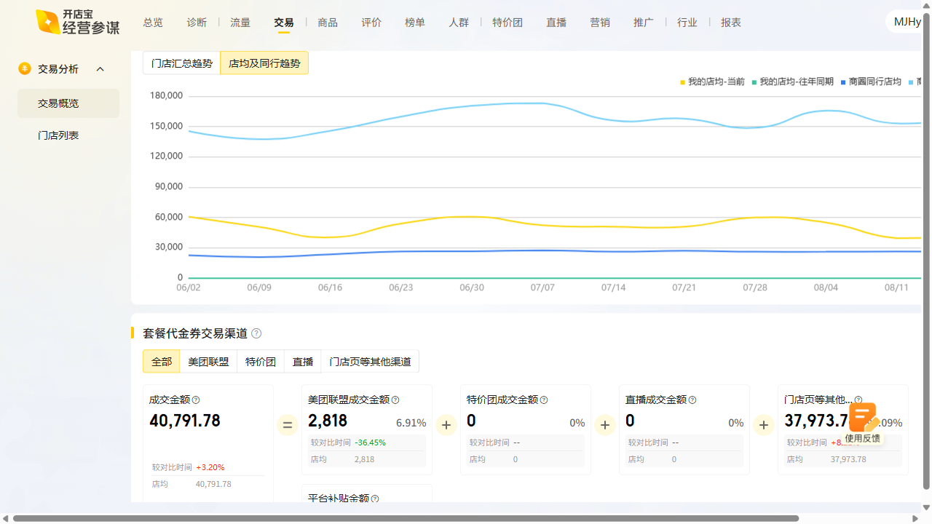
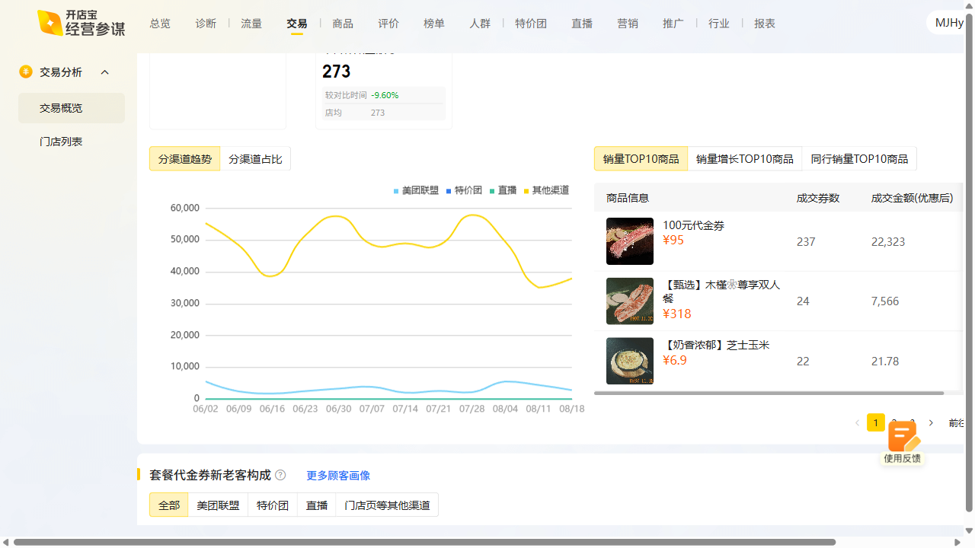
木槿花周报数据复盘 2025-08-18~2025-08-24

曝光：1.86w（1.28w），环比222.6% 访问：2.2k（1.5k），环比204.8% 购买：88（68），环比340.0% 收藏打卡：收藏+196.15%，打卡+242.11%

